Worksheet
 |  |  |  |  | 8 (812) 565 05 34 |  |  | sales@miniworks.ru
 |  |  |  |  | Москва |  |  | отдел продаж
 |  |  | Адрес |  |  |  |  | Режим работы
 |  |  | Москва, Лобненская улица, 21 с1 А |  |  |  |  | Пн – Пт: с 8:00 до 18:00
38М8-15ЧН
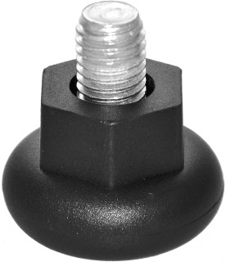 |  | 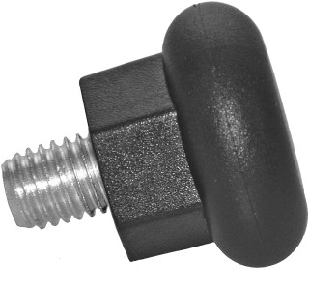 |  | 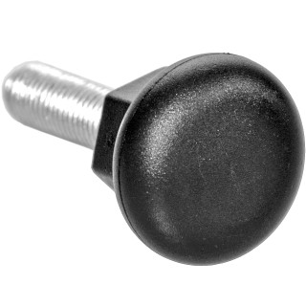
Артикул |  | Цвет |  | от 10000 | от 5000 | от 1000 | от 500 | от 100 | розница | Наличие на 16.09.2026
38М8-15ЧН |  | черный |  | 15,80 р. 7,90 р. | 16,70 р. 8,35 р. | 19,30 р. 9,65 р. | 22,60 р. 11,30 р. | 27,00 р. 13,50 р. | 35,00 р. 17,50 р. | 598
38М8-15БН |  | белый |  | 18,96 р. 9,48 р. | 20,04 р. 10,02 р. | 23,16 р. 11,58 р. | 27,12 р. 13,56 р. | 32,40 р. 16,20 р. | 42,00 р. 21,00 р. | —
38М8-15СН |  | серый |  | 18,96 р. 9,48 р. | 20,04 р. 10,02 р. | 23,16 р. 11,58 р. | 27,12 р. 13,56 р. | 32,40 р. 16,20 р. | 42,00 р. 21,00 р. | —
 | Все цены указаны в рублях и включают в себя НДС. Все цены указаны при условии 100% предоплаты и действительны в течение 5 дней. Все цены указаны при условии самовывоза продукции со склада в г. Москва (для иногородних клиентов доставка до склада ТК в г. Москва бесплатна). Все цены указаны за стандартный цвет для каждого вида изделия (изменение цвета на любой из предлагаемой палитры +20% к стоимости, изменение цвета на любой по системе RAL +50% к стоимости). О возможных сроках поставки заказного товара, необходимо уточнять заранее

